Завтраки
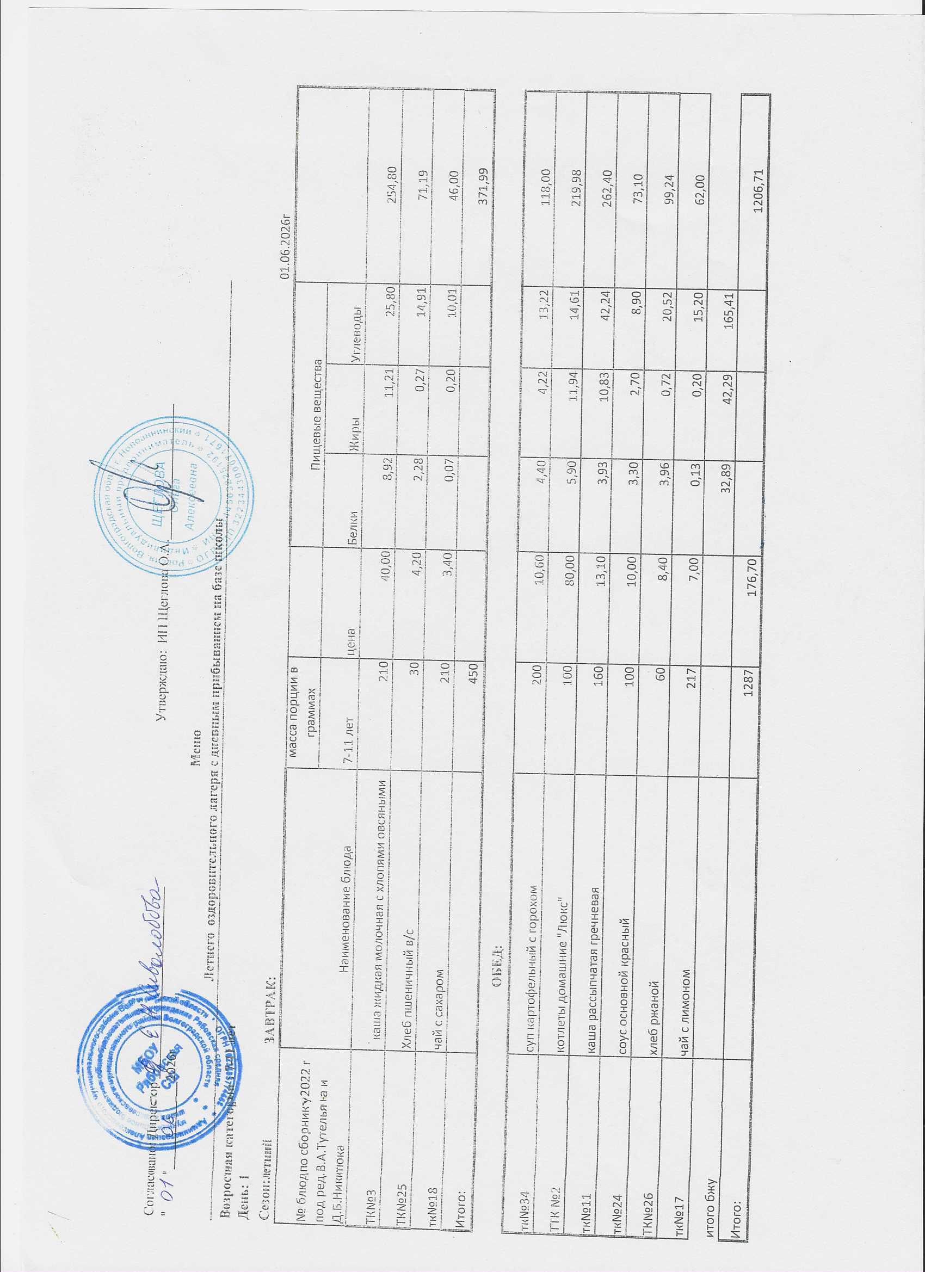
Согласовано: Директор ____________________________ Утверждаю: ООО фирма " Мельник"
" " _____________2026г |  |  | директор Щеглова О.А._______________
Меню
Летнего оздоровительного лагеря с дневным прибыванием на базе школы
Возростная категория : 7-11 лет
День: 1
Сезон:летний ЗАВТРАК: |  |  |  |  |  |  | 01.06.2026г
№ блюд по сборнику 2022 г под ред. В.А.Тутельяна и Д.Б.Никитюка | Наименование блюда | масса порции в граммах |  | Пищевые вещества
 |  | 7-11 лет | цена | Белки | Жиры | Углеводы
ТК№3 | каша жидкая молочная с хлопями овсяными | 210 | 40.00 | 8.92 | 11.21 | 25.80 | 254.80
ТК№25 | Хлеб пшеничный в/с | 30 | 4.20 | 2.28 | 0.27 | 14.91 | 71.19
тк№18 | чай с сахаром | 210 | 3.40 | 0.07 | 0.20 | 10.01 | 46.00
Итого: |  | 450 |  |  |  |  | 371.99
 | ОБЕД:
тк№34 | суп картофельный с горохом | 200 | 10.60 | 4.40 | 4.22 | 13.22 | 118.00
ТТК №2 | котлеты домашние "Люкс" | 100 | 80.00 | 5.90 | 11.94 | 14.61 | 219.98
тк№11 | каша рассыпчатая гречневая | 160 | 13.10 | 3.93 | 10.83 | 42.24 | 262.40
тк№24 | соус основной красный | 100 | 10.00 | 3.30 | 2.70 | 8.90 | 73.10
ТК№26 | хлеб ржаной | 60 | 8.40 | 3.96 | 0.72 | 20.52 | 99.24
тк№17 | чай с лимоном | 217 | 7.00 | 0.13 | 0.20 | 15.20 | 62.00
итого бжу |  |  |  | 32.89 | 42.29 | 165.41
Итого: |  | 1287 | 176.70 |  |  |  | 1206.71

День 2
Сезон: летний ЗАВТРАК:
тк№4 | каша жидкая молочная манная | 210 | 42.00 | 6.30 | 8.86 | 32.76 | 235.20
ТК№25 | Хлеб пшеничный в/с | 30 | 4.20 | 2.28 | 0.27 | 14.91 | 71.19
тк№20 | чай каркаде с сахаром | 200 | 6.00 | 0.10 | 0.00 | 6.80 | 28.80
Итого: |  | 440 |  |  |  |  | 335.19
 | ОБЕД:
тк№32 | суп-лапша домашняя | 200 | 12.00 | 1.58 | 3.65 | 8.59 | 73.60
тк№14 | плов из птицы (куриное филе) | 250 | 79.10 | 16.10 | 18.65 | 53.71 | 466.78
ТК№36 | огурец свежий | 100 | 18.00 | 0.80 | 0.10 | 2.60 | 14.00
ТК№26 | хлеб ржаной | 60 | 8.40 | 3.96 | 0.72 | 20.52 | 99.24
тк№17 | чай с лимоном | 217 | 7.00 | 0.13 | 0.20 | 15.20 | 62.00
итого бжу |  |  |  | 31.25 | 32.45 | 155.09
Итого: |  | 1267.00 | 176.70 |  |  |  | 1050.81
День3
Сезон: летний ЗАВТРАК:
тк№5 | каша жидкая молочная пшенная | 210 | 41.00 | 7.77 | 14.87 | 37.80 | 235.90
ТК№25 | Хлеб пшеничный в/с | 30 | 4.20 | 2.28 | 0.27 | 14.91 | 71.19
тк№21 | какао с молоком | 200 | 19.40 | 4.08 | 3.54 | 12.50 | 106.20
Итого: |  | 440 |  |  |  |  | 413.29
 | ОБЕД:
тк№30 | борщ с картофелем | 200 | 13.70 | 1.90 | 4.60 | 12.40 | 105.80
ТТК№4 | пельмени отборные п/ф со сметаной | 200 | 84.00 | 18.05 | 21.80 | 49.60 | 470.18
ТК№25 | Хлеб пшеничный в/с | 60 | 8.40 | 4.56 | 0.54 | 25.82 | 128.00
тк№20 | чай каркаде с сахаром | 200 | 6.00 | 0.10 | 0.00 | 6.80 | 28.80
итого бжу |  |  |  | 38.74 | 45.62 | 159.83
Итого: |  | 1100 | 176.70 |  |  |  | 1146.07
День 4
Сезон: летний ЗАВТРАК:
тк№7 | каша жидкая молочная рисовая | 210 | 40.00 | 7.31 | 9.86 | 26.80 | 255.20
ТК№25 | Хлеб пшеничный в/с | 30 | 4.20 | 2.28 | 0.27 | 14.91 | 71.19
тк№19 | чай с молоком | 200 | 8.30 | 1.52 | 1.35 | 14.86 | 61.00
Итого: |  | 440 |  |  |  |  | 387.39
 | ОБЕД:
тк№33 | рассольник | 200 | 10.60 | 1.30 | 2.06 | 9.04 | 84.00
ТК№16 | филе птицы (куриное) с соусом сметанным | 100 | 75.00 | 11.16 | 16.51 | 10.50 | 267.50
ТК№10 | макароны отварные | 160 | 12.40 | 6.02 | 5.98 | 37.06 | 213.16
ТК№36 | огурец свежий | 80 | 14.40 | 0.80 | 0.10 | 2.60 | 14.00
ТК№26 | хлеб ржаной | 60 | 8.40 | 3.96 | 0.72 | 20.52 | 99.24
тк№18 | чай с сахаром | 210 | 3.40 | 0.07 | 0.20 | 10.01 | 46.00
итого бжу |  |  |  | 34.42 | 34.42 | 146.30
Итого: |  | 1250 | 176.70 |  |  |  | 1111.29
День 5
Сезон:летний ЗАВТРАК:
тк№9 | Суп молочный с макаронными изделиями | 200 | 24.00 | 8.51 | 11.86 | 26.38 | 245.20
тк№27 | яблоки свежие | 100 | 19.40 | 0.40 | 0.40 | 18.35 | 72.88
ТК№25 | Хлеб пшеничный в/с | 30 | 4.20 | 2.28 | 0.27 | 14.91 | 71.19
тк№18 | чай с сахаром | 210 | 3.40 | 0.07 | 0.20 | 10.01 | 46.00
итого |  | 540 |  |  |  |  | 435.27
 | ОБЕД:
тк№31 | суп крестьянский с крупой | 200 | 12.00 | 1.18 | 3.94 | 4.88 | 60.00
ТК№15 | печень по-строгановски | 100 | 62.10 | 11.06 | 8.34 | 12.57 | 295.20
тк№12 | бобовые отварные (гороховое пюре) | 160 | 19.00 | 5.96 | 2.43 | 25.57 | 207.78
тк№28 | икра кабачковая | 80 | 17.20 | 1.18 | 2.66 | 15.40 | 73.10
ТК№26 | хлеб ржаной | 60 | 8.40 | 3.96 | 0.72 | 20.52 | 99.24
тк№17 | чай с лимоном | 217 | 7.00 | 0.13 | 0.20 | 15.20 | 62.00
итого бжу |  |  |  | 34.73 | 31.02 | 163.79
итого |  | 1357 | 176.70 |  |  |  | 1232.59
День 6
Сезон: летний ЗАВТРАК:
тк№6 | каша жидкая молочная " Дружба" | 210 | 35.00 | 7.21 | 11.73 | 26.71 | 249.00
ТК№25 | Хлеб пшеничный в/с | 30 | 4.20 | 2.28 | 0.27 | 14.91 | 71.19
тк№22 | кофейный напиток с молоком | 200 | 19.40 | 4.26 | 2.98 | 11.94 | 112.30
Итого: |  | 440 |  |  |  |  | 432.49
 | ОБЕД:
тк№35 | суп картофельный с макаронными изделиями | 200 | 12.50 | 2.16 | 2.28 | 13.76 | 94.00
ТТК№6 | тефтели | 100 | 69.00 | 14.90 | 8.30 | 9.60 | 173.00
тк№24 | соус основной красный | 100 | 10.00 | 3.30 | 2.70 | 8.90 | 73.10
тк№13 | каша рассыпчатая перловая | 160 | 14.80 | 4.82 | 4.53 | 43.50 | 223.30
ТК№25 | Хлеб пшеничный в/с | 60 | 8.40 | 4.56 | 0.54 | 25.82 | 128.00
тк№18 | чай с сахаром | 210 | 3.40 | 0.07 | 0.20 | 10.01 | 46.00
итого бжу |  |  |  | 43.56 | 33.53 | 165.15
Итого: |  | 1270 | 176.70 |  |  |  | 1169.89
День 7
Сезон:летний ЗАВТРАК:
тк№8 | каша жидкая молочная гречневая | 210 | 40.00 | 8.19 | 11.89 | 26.45 | 256.20
ТК№25 | Хлеб пшеничный в/с | 30 | 4.20 | 2.28 | 0.27 | 14.91 | 71.19
тк№19 | чай с молоком | 200 | 8.30 | 1.52 | 1.35 | 14.86 | 61.00
Итого: |  | 440 |  |  |  |  | 388.39
 | ОБЕД:
тк№30 | борщ с картофелем | 200 | 13.70 | 1.90 | 4.60 | 12.40 | 105.80
ТТК№3 | котлета " Сазан" | 100 | 61.10 | 6.62 | 16.05 | 13.40 | 217.30
тк№37 | картофельное пюре | 160 | 23.00 | 3.30 | 5.20 | 21.80 | 145.60
ТК№36 | огурец свежий | 100 | 18.00 | 0.80 | 0.10 | 2.60 | 14.00
ТК№26 | хлеб ржаной | 60 | 8.40 | 3.96 | 0.72 | 20.52 | 99.24
тк№17 | чай с лимоном | 217 | 7.00 | 0.13 | 0.20 | 15.20 | 62.00
итого бжу |  |  |  | 28.57 | 40.18 | 126.94
Итого: |  | 1277 | 176.70 |  |  |  | 1032.33
День 8
Сезон:летний ЗАВТРАК:
ТК№3 | каша жидкая молочная с хлопями овсяными | 210 | 40.00 | 8.92 | 11.21 | 25.80 | 254.80
ТК№25 | Хлеб пшеничный в/с | 30 | 4.20 | 2.28 | 0.27 | 14.91 | 71.19
тк№21 | какао с молоком | 200 | 19.40 | 4.08 | 3.54 | 12.50 | 106.20
Итого: |  | 440 |  |  |  |  | 432.19
 | ОБЕД:
тк№31 | суп крестьянский с крупой | 200 | 12.00 | 1.18 | 3.94 | 4.88 | 60.00
ттк№5 | вареники с картофелем | 200 | 69.90 | 11.72 | 13.82 | 23.58 | 301.25
тк№27 | яблоки свежие | 100 | 19.40 | 0.40 | 0.40 | 18.35 | 72.88
ТК№25 | Хлеб пшеничный в/с | 60 | 8.40 | 4.56 | 0.54 | 25.82 | 128.00
тк№18 | чай с сахаром | 210 | 3.40 | 0.07 | 0.20 | 10.01 | 46.00
итого бжу |  |  |  | 33.21 | 33.92 | 135.85
Итого: |  | 1210.00 | 176.70 |  |  |  | 1040.32
День 9
Сезон:летний ЗАВТРАК:
тк№4 | каша жидкая молочная манная | 210 | 42.00 | 6.30 | 8.86 | 32.76 | 235.20
ТК№25 | Хлеб пшеничный в/с | 30 | 4.20 | 2.28 | 0.27 | 14.91 | 71.19
тк№17 | чай с лимоном | 217 | 7.00 | 0.13 | 0.20 | 15.20 | 62.00
Итого: |  | 457 |  |  |  |  | 368.39
 | ОБЕД:
тк№34 | суп картофельный с горохом | 200 | 10.60 | 4.40 | 4.22 | 13.22 | 118.00
тк№14 | плов из птицы (куриное филе) | 250 | 79.10 | 16.10 | 18.65 | 53.71 | 466.78
тк№28 | икра кабачковая | 90 | 19.40 | 1.18 | 2.66 | 15.40 | 73.10
ТК№26 | хлеб ржаной | 60 | 8.40 | 3.96 | 0.72 | 20.52 | 99.24
тк№20 | чай каркаде с сахаром | 200 | 6.00 | 0.10 | 0.00 | 6.80 | 28.80
итого бжу |  |  |  | 34.45 | 35.58 | 172.52
Итого: |  | 1257.00 | 176.70 |  |  |  | 1154.31
День 10
Сезон:летний ЗАВТРАК:
тк№5 | каша жидкая молочная пшенная | 210 | 41.00 | 7.77 | 14.87 | 37.80 | 235.90
ТК№25 | Хлеб пшеничный в/с | 30 | 4.20 | 2.28 | 0.27 | 14.91 | 71.19
тк№18 | чай с сахаром | 210 | 3.40 | 0.07 | 0.20 | 10.01 | 46.00
Итого: |  | 450 |  |  |  |  | 353.09
 | ОБЕД:
тк№32 | суп-лапша домашняя | 200 | 12.00 | 1.58 | 3.65 | 8.59 | 73.60
ТК№16 | филе птицы (куриное) с соусом сметанным | 100 | 75.00 | 11.16 | 16.51 | 10.50 | 267.50
тк№11 | каша рассыпчатая гречневая | 160 | 13.10 | 3.93 | 10.83 | 42.24 | 262.40
ТК№36 | огурец свежий | 60 | 11.30 | 0.80 | 0.10 | 2.60 | 14.00
ТК№25 | Хлеб пшеничный в/с | 60 | 8.40 | 4.56 | 0.54 | 25.82 | 128.00
тк№19 | чай с молоком | 200 | 8.30 | 1.52 | 1.35 | 14.86 | 61.00
итого бжу |  |  |  | 33.67 | 48.32 | 167.33
Итого: |  | 1230 | 176.70 |  |  |  | 1159.59
День 11
Сезон:летний ЗАВТРАК:
тк№9 | Суп молочный с макаронными изделиями | 200 | 24.00 | 8.51 | 11.86 | 26.38 | 245.20
ТК№25 | Хлеб пшеничный в/с | 30 | 4.20 | 2.28 | 0.27 | 14.91 | 71.19
тк№22 | кофейный напиток с молоком | 200 | 19.40 | 4.26 | 2.98 | 11.94 | 112.30
Итого: |  | 430 |  |  |  |  | 428.69
 | ОБЕД:
тк№33 | рассольник | 200 | 10.60 | 1.30 | 2.06 | 9.04 | 84.00
ТТК №2 | котлеты домашние "Люкс" | 100 | 80.00 | 5.90 | 11.94 | 14.61 | 219.98
ТК№10 | макароны отварные | 160 | 12.40 | 6.02 | 5.98 | 37.06 | 213.16
тк№29 | огурец соленый | 60 | 10.70 | 0.80 | 0.20 | 1.80 | 83.20
ТК№25 | Хлеб пшеничный в/с | 60 | 8.40 | 4.56 | 0.54 | 25.82 | 128.00
тк№17 | чай с лимоном | 217 | 7.00 | 0.13 | 0.20 | 15.20 | 62.00
итого бжу |  |  |  | 33.76 | 36.03 | 156.76
Итого: |  | 1227 | 176.70 |  |  |  | 1219.03
День 12
Сезон:летний ЗАВТРАК:
тк№7 | каша жидкая молочная рисовая | 210 | 40.00 | 7.31 | 9.86 | 26.80 | 255.20
ТК№25 | Хлеб пшеничный в/с | 30 | 4.20 | 2.28 | 0.27 | 14.91 | 71.19
тк№20 | чай каркаде с сахаром | 200 | 6.00 | 0.10 | 0.00 | 6.80 | 28.80
Итого: |  | 440 |  |  |  |  | 355.19
 | ОБЕД:
тк№35 | суп картофельный с макаронными изделиями | 200 | 12.50 | 2.16 | 2.28 | 13.76 | 94.00
ТК№15 | печень по-строгановски | 100 | 62.10 | 11.06 | 8.34 | 12.57 | 295.20
тк№13 | каша рассыпчатая перловая | 160 | 14.80 | 4.82 | 4.53 | 43.50 | 223.30
тк№28 | икра кабачковая | 100 | 21.70 | 1.18 | 2.66 | 15.40 | 73.10
ТК№25 | Хлеб пшеничный в/с | 60 | 8.40 | 4.56 | 0.54 | 25.82 | 128.00
тк№17 | чай с лимоном | 217 | 7.00 | 0.13 | 0.20 | 15.20 | 62.00
итого бжу |  |  |  | 33.60 | 28.68 | 174.76
Итого: |  | 1277 | 176.70 |  |  |  | 1230.79
День 13
Сезон:летний ЗАВТРАК:
тк№8 | каша жидкая молочная гречневая | 210 | 40.00 | 8.19 | 11.89 | 26.45 | 256.20
ТК№25 | Хлеб пшеничный в/с | 30 | 4.20 | 2.28 | 0.27 | 14.91 | 71.19
тк№17 | чай с лимоном | 217 | 7.00 | 0.13 | 0.20 | 15.20 | 62.00
Итого: |  | 457 |  |  |  |  | 389.39
 | ОБЕД:
тк№31 | суп крестьянский с крупой | 200 | 12.00 | 1.18 | 3.94 | 4.88 | 60.00
ТТК№4 | пельмени отборные п/ф со сметаной | 200 | 84.00 | 18.05 | 21.80 | 49.60 | 470.18
тк№27 | яблоки свежие | 100 | 17.70 | 0.40 | 0.40 | 18.35 | 72.88
ТК№25 | Хлеб пшеничный в/с | 60 | 8.40 | 4.56 | 0.54 | 25.82 | 128.00
тк№18 | чай с сахаром | 210 | 3.40 | 0.07 | 0.20 | 10.01 | 46.00
итого бжу |  |  |  | 34.86 | 39.24 | 165.22
Итого: |  | 1227 | 176.70 |  |  |  | 1166.45
День 14
Сезон:летний ЗАВТРАК:
тк№6 | каша жидкая молочная " Дружба" | 210 | 35.00 | 7.21 | 11.73 | 26.71 | 249.00
ТК№25 | Хлеб пшеничный в/с | 30 | 4.20 | 2.28 | 0.27 | 14.91 | 71.19
...

